ХОБЛ
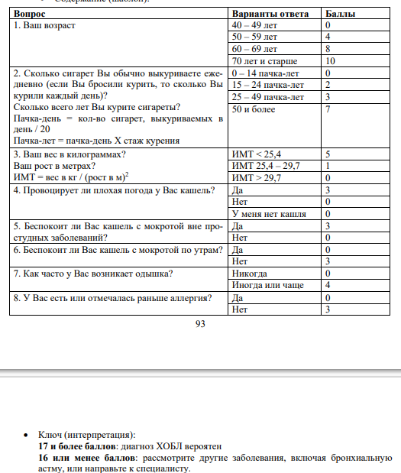
Раздел | Признак | Атрибут | Значение | Исследование | Источник | Комментарии
Инструментальные методы обследования | ОФВ1/ФЖЕЛ | снижение | <70% | Спирометрия | ХОБЛ: ключевые проблемы
Общий осмотр | хрипы | характер | дистанционные |  | ХОБЛ: ключевые проблемы
Жалобы | одышка при физической нагрузке | наличие | есть |  | ХОБЛ: ключевые проблемы
Жалобы | чувство сдавления в груди | наличие | есть |  | ХОБЛ: ключевые проблемы
Жалобы | кашель | характер | продуктивный |  | ХОБЛ: ключевые проблемы
 | гипоксемия |  |  |  | ХОБЛ: ключевые проблемы
 | гиперкапния |  |  |  | ХОБЛ: ключевые проблемы
Инструментальные методы обследования | пневмосклероз | характер | сетчатый | Рентгенография ОГК | Бронхоскопия в диагностике ХОБЛ
Инструментальные методы обследования | эмфизема | наличие | есть | Рентгенография ОГК | Бронхоскопия в диагностике ХОБЛ
Инструментальные методы обследования | эмфизема | наличие | есть | КТ ОГК | Бронхоскопия в диагностике ХОБЛ
Инструментальные методы обследования | слизистая оболочка бронхов | состояние | гиперемирована | Бронхоскопия | Бронхоскопия в диагностике ХОБЛ
Инструментальные методы обследования | сосудистый рисунок | состояние | смазан | Бронхоскопия | Бронхоскопия в диагностике ХОБЛ
Инструментальные методы обследования | секрет | характер | слизистые | Бронхоскопия | Бронхоскопия в диагностике ХОБЛ
Инструментальные методы обследования | слизистая оболочка бронхов | цвет | ярко-красный | Бронхоскопия | Бронхоскопия в диагностике ХОБЛ
Инструментальные методы обследования | сосудистый рисунок | состояние | не прослеживается | Бронхоскопия | Бронхоскопия в диагностике ХОБЛ
Инструментальные методы обследования | межкольцевые промежутки | состояние | сглажены | Бронхоскопия | Бронхоскопия в диагностике ХОБЛ | имеются ввиду промежутки между хрящами
Инструментальные методы обследования | устья сегментарных бронхов | размер | сужены | Бронхоскопия | Бронхоскопия в диагностике ХОБЛ
Инструментальные методы обследования | устья субсегментарных бронхов | размер | сужены | Бронхоскопия | Бронхоскопия в диагностике ХОБЛ
Инструментальные методы обследования | секрет | характер | слизисто-гнойный | Бронхоскопия | Бронхоскопия в диагностике ХОБЛ
Инструментальные методы обследования | слизистая оболочка бронхов | цвет | багрово-синюшный цвет | Бронхоскопия | Бронхоскопия в диагностике ХОБЛ
Инструментальные методы обследования | секрет | характер | гнойный | Бронхоскопия | Бронхоскопия в диагностике ХОБЛ
Инструментальные методы обследования | секрет | количество | большое | Бронхоскопия | Бронхоскопия в диагностике ХОБЛ
Инструментальные методы обследования | дистония трахеи | наличие | есть | Бронхоскопия | Бронхоскопия в диагностике ХОБЛ
Инструментальные методы обследования | трахея | состояние | сужение | Бронхоскопия | Бронхоскопия в диагностике ХОБЛ
Инструментальные методы обследования | главные бронхи | состояние | сужение | Бронхоскопия | Бронхоскопия в диагностике ХОБЛ
Инструментальные методы обследования | слизистая оболочка бронхов | цвет | серый | Бронхоскопия | Бронхоскопия в диагностике ХОБЛ
Инструментальные методы обследования | хрящи | контуры | стерты | Бронхоскопия | Бронхоскопия в диагностике ХОБЛ
Инструментальные методы обследования | слизистая оболочка бронхов | складчатость | продольная | Бронхоскопия | Бронхоскопия в диагностике ХОБЛ
Инструментальные методы обследования | межсегментарные шпоры | состояние | утолщены | Бронхоскопия | Бронхоскопия в диагностике ХОБЛ
Инструментальные методы обследования | междолевые шпоры | состояние | утолщены | Бронхоскопия | Бронхоскопия в диагностике ХОБЛ
Инструментальные методы обследования | секрет | количество | значительное | Бронхоскопия | Бронхоскопия в диагностике ХОБЛ | про атрофический бронхит писать не стала
Факторы риска | курение | наличие | есть | Опрос | Свежий взгляд на ХОБЛ
Факторы риска | курение матери во время беременности | наличие | есть | Опрос | Свежий взгляд на ХОБЛ
Факторы риска | бронхиальная астма в анамнезе | в сочетании с | курение (в прошлом или в анамнезе) | Опрос | Свежий взгляд на ХОБЛ | КлинРеки ХОБЛ (2021)
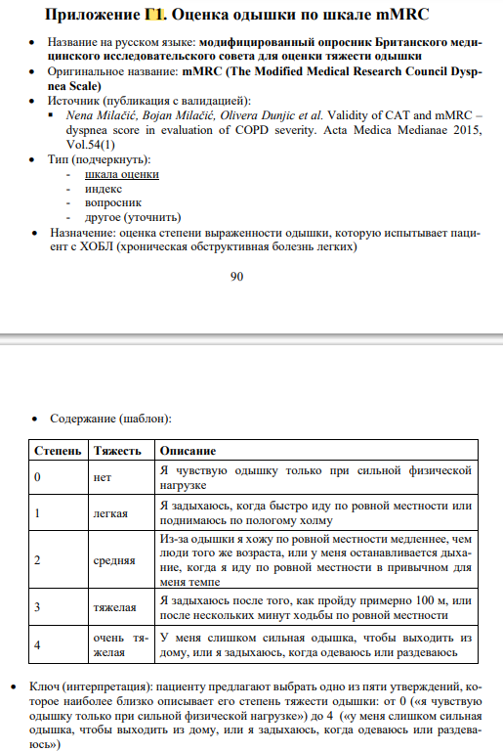
Жалобы | кашель | длительность | хронический | Опрос | ЭВОЛЮЦИЯ ВЗГЛЯДОВ НА ПРОБЛЕМУ ХОБЛ | КлинРеки ХОБЛ (2021)
Жалобы | мокрота | наличие | есть | Опрос | ЭВОЛЮЦИЯ ВЗГЛЯДОВ НА ПРОБЛЕМУ ХОБЛ
Факторы риска | вдыхание вредных веществ | вещество | производственная пыль | Опрос | ЭВОЛЮЦИЯ ВЗГЛЯДОВ НА ПРОБЛЕМУ ХОБЛ
Факторы риска | респираторные инфекции | частота | часто | Опрос | ЭВОЛЮЦИЯ ВЗГЛЯДОВ НА ПРОБЛЕМУ ХОБЛ
Жалобы | масса тела | вес | уменьшение | Опрос | ЭВОЛЮЦИЯ ВЗГЛЯДОВ НА ПРОБЛЕМУ ХОБЛ
 | обструкция бронхов |  |  | Осмотр
 | эмфизема |  |  | Осмотр
 | дыхательная недостаточность |  |  | Осмотр
 | оценка работы дыхательных мышц |  |  | Осмотр
 | SpO2 / SaO2 | снижена | И эритроцитоз = гипоксемия
 | mMRC / MRC | степень тяжести | 1 |  | КлинРеки
 |  |  | 2 |  | КлинРеки
 |  |  | 3 |  | КлинРеки
 |  |  | 4 |  | КлинРеки

